Біполяр
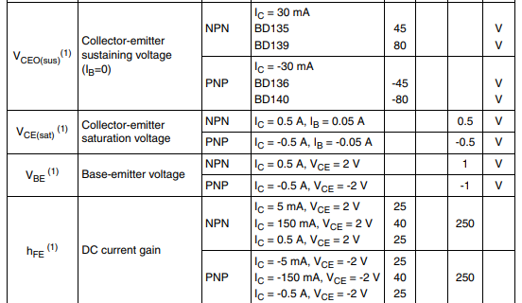
 |  |  | розрахунок Резисторів біполярного транзистора в ключовому режимі
Шаблон
param | Value | Unit |  | BD139 | param
Uживл | 12.0 | V |  | 80.0 | Vceo
Uбе | 5.0 | V | (даташит або експериментально знайти Uбе, коли Uке спадає до 0,3V) | 5.0 | Vebo
Iб(нас) | 0.01307 | А | (В даташиті для Uке = 0.3 V зі статичної х-ки (або 0 V, відмінності будуть незначні) або практично) |  | А
Uбе(нас) | 0.72 | V | (перехід в режим насичення) ???? | 0.5 | Vbe
Uке | 0.50 | V | (при більшій Uбе(нас) тримається (напевно) ) | 0.5 | Vce(sat)
 |  | 25 | коеф підсилення Бета, для активного режиму | 250 | hFE

Umax_Volt | 4.2 | V
Эмність | 1.00 | Ah | (даташит аккума) | - | Ah
Iзаряду | 0.50 | A | (згідно даташиту аккума для ресурса роботи) | 1.50 | Ic
Rб | 327.46748279 | Om | (залежить від Iзаряду) | - | Om
Rк | 14.60 | Om | (залежить від Uбе) | - | Om

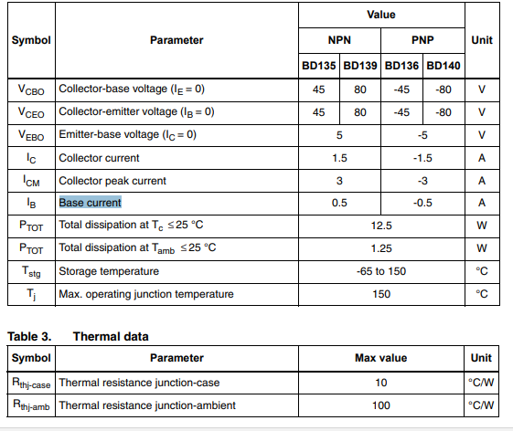
Pk, W
U^2/ Rk | I*U | I^2 * Rk |  | P
3.650 | 3.650 | 3.650 |  | 7.5 | W
 |  |  |  | ???
 | купувати |  |  | яка потужність?
 | 6.0833333333 | W

задаємо
даташит
отримуємо

 | не почав
Розрахунок
param | Value | Unit
Uживл | 12.0 | V
Uбе | 5.0 | V
Iб(нас) | 0.01307 | А
Uбе(нас) | 0.72 | V
Uке | 0.50 | V
 |  | 25

Umax_Volt | 4.2 | V
Эмність | 1.00 | Ah
Iзаряду | 0.50 | A
Rб | 327.46748279 | Om
Rк | 14.60 | Om

Pk, W
U^2/ Rk | I*U | I^2 * Rk
3.650 | 3.650 | 3.650

 | купувати
 | 6.0833333333 | W

 | не почав
Практично
param | Value | Unit
Uживл | 12.0 | V
Uбе | 5.0 | V
Iб(нас) | 0.01307 | А
Uбе(нас) | 0.72 | V
Uке | 0.50 | V
 |  | 25

Umax_Volt | 4.2 | V
Эмність | 1.00 | Ah
Iзаряду | 0.50 | A
Rб | 327.46748279 | Om
Rк | 14.60 | Om

Pk, W
U^2/ Rk | I*U | I^2 * Rk
3.650 | 3.650 | 3.650

 | купувати
 | 6.0833333333 | W

Дільник
 |  |  |  |  |  | Потрібно забезпечити малий струм розряду ???
Uживл | 12
Uбатареї | 5
 |  |  | Задаємось резисторами
 |  |  |  |  |  | 100% | Uтаймера | 5 |  |  |  |  |  | Струми портів
 |  |  |  |  |  |  |  |  |  | Струми дільника |  | U | P | THRS | -0.0000000030
Верх поріг |  | 4.2 | Rup | 8200 | OUT 0 при | 2/3 таймера | THRESHOLD | 3.333 |  | 0.0003 | A | 3.333 | 0.001 | TRIG | -0.0000000020
 |  |  | Rdown | 31538 |  |  |  |  |  | 0.0004 |  | 2.548 | 0.001 | OUT | 0.0005040000

Нижній поріг |  | 3.2 | Rup | 8200 | OUT 1 при | 1/3 таймера | TRIGGER | 1.667 |  | 0.000173 | A | 2.2 | 0.000 | THRS | -0.0000000024
 |  |  | Rdown | 8913 |  |  |  |  |  | 0.000132 |  | 1.672 | 0.000 | TRIG | -0.0000000015
 |  |  |  |  |  |  |  |  |  |  |  |  |  | OUT | 0.0000700000
 |  |  | Задаємось СХЕМОЮ з потенціометрами та R(i) |  |  |  |  |  |  |  |  |  |  |  |  |  | перехідний процес при ввімкненні |  | та вимкненні
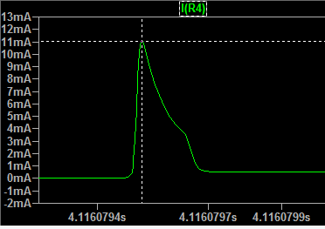
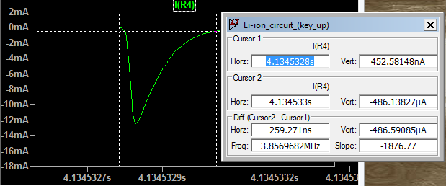
Верх поріг |  | 4.2 | Rup | 5158.7 |  | Rpot1 | 10000 |  |  | 0.000168 | A |  | 0.0000 | THRS | -0.0000000030
 |  |  | Rdown | 4841.3 |  | R6 | 15000 |  |  | 0.000128 |  |  | 0.0000 | TRIG | -0.0000000020 | імпульс
 |  |  |  |  |  |  |  |  |  |  |  |  |  | OUT | 0.0005040000 | 0.011 |  | -0.0125
Нижній поріг |  | 3.2 | RpotUp | 3404.2 |  | Rpot2 | 10000 |  |  | 0.000055 | A |  | 0.0001
 |  |  | RpotDown | 6595.8 |  | R1 | 33300 |  |  | 0.000042 |  |  | 0.0001 | THRS | -0.0000000024
 |  |  |  |  |  | R3 | 33300 |  |  |  |  |  |  | TRIG | -0.0000000015
задаємо |  |  | Rpot | Потенціометр |  |  |  |  |  |  |  |  |  | OUT | 0.0000700000

розраховуємо

 | Виміри в симуляції |  |  | куди поділись 5V OUT ???
 |  |  |  | BD139 |  |  |  |  | LM7805
R, Ом | Ubattery | UR | Uке | Urб | Uбе, V | Iке, А |  |  | in, A |  | out, A |  | U
10 | 3.2 | 0.947 | 7.85 | 0.149 | 0.701 | 0.115 | 0.013 | 11.997 | 0.00725 | 0.00667 | -0.0022 | -0.0016 | 7
1 | 3.2 | 0.357 | 8.4 | 0.663 | 0.765 | 0.42 |  | 11.957 | 0.0092 | 0.00667 | -0.004 | -0.0016 | 7

 |  |  | не відкрився

 |  |  | Розрахунок R для струму заряду

 | Iзаряду | 0.50 | A
 | Uживл | 12.0 | V
 | UR | 0.95 | V
 | R | 1.9 | Ом |  | коеф навантаж | брати
 | PR | 0.475 | W |  | 0.6 | 0.79166666667 | W

 | Iке | 1 | А
 | P | 0.5 | W |  | який потрібно ставити R, щоб не згорів???
 | R | 0.5 | Ом

 | Виміри в симуляції |  |  | бар'єрний режим |  | виглядає краще
 |  |  |  | BD139
R, Ом | Ubattery | UR | Uке | Urб | Uбе, V | Iке, А |  |  |  |  | струм
9.36 | 3.2 | 8.68 | 0.12 | 0.871 | 0.99 | -0.926 | 12.00 |  |  |  | 0.92735042735
9.36 | 4.2 | 5.53 | 2.26 | -1.459 | 0.807 | -0.59 | 11.99 |  | заряд до 4,2044 за 1,08 мс

2.00 | 3.206 | 7.93 | 0.855 | 0.381 | 1.237 | -3.955 | 11.991 |  | заряд до 4,44! За 0,6 мс
2.00 | 4.2 | 2.275 | 5.52 | -4.64 | 0.883 | -1.137 | 11.995

 |  | Перевірка
 |  |  |  | BD139
R, Ом | Ubattery | UR | Uке | Urб | Uбе, V | Iке, А |  | Uживл
1k | 4.17 | 0.947 | 7.85 | 0.149 | 0.701 | 0.115 | 0.013 | 9.91
1 | 3.2 | 0.357 | 8.4 | 0.663 | 0.765 | 0.42

 |  |  | 5.68 |  | 4.16

 |  | не почав |  |  |  |  |  |  | купувати
 | Практично |  |  |  |  | 9.36 |  | 8.02597536 | 13.3766256 | Ватт |  | бар'єрний режим
 | param | Value | Unit
 | Uживл | 12.0 | V
 | Uбе | 5.0 | V |  |  |  | кондер | 100n
 | Iб(нас) | 0.01307 | А
 | Uбе(нас) | 0.72 | V
 | Uке | 0.50 | V
 |  |  | 25

 | Umax_Volt | 4.2 | V
 | Эмність | 2.00 | Ah
 | Iзаряду | 1.00 | A
 | Rб | 327.46748279 | Om
 | Rк | 7.30 | Om

 | Pk, W
 | U^2/ Rk | I*U | I^2 * Rk
 | 7.300 | 7.300 | 7.300

 |  | купувати
 |  | 12.166666667 | W

Провідники
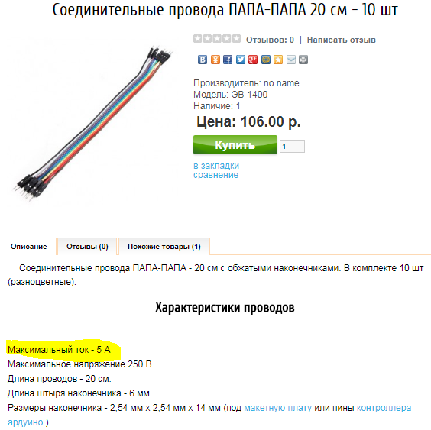
Товщина | 0.4 | мм
Переріз | 0.12566370614 | мм^2
Струм | 0.6 | А

нагрузка | 4.77 | А/mm^2 | ОК
Допустимо | 6

Аккумулятор
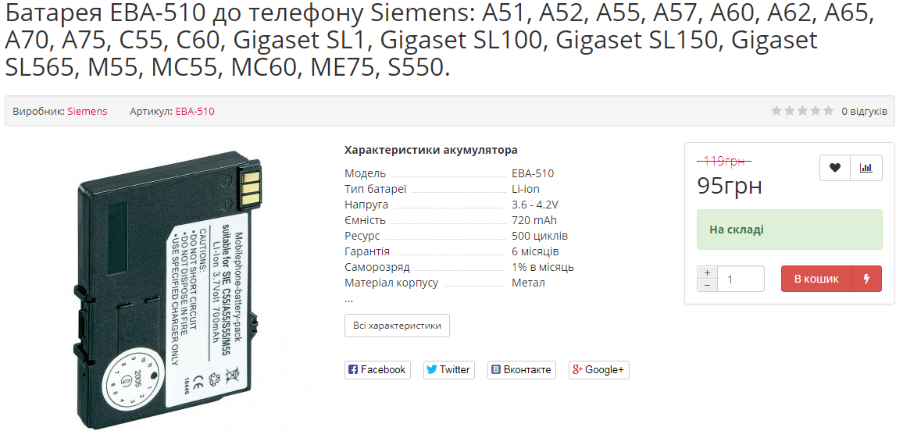
 |  | Яка напруга живлення потрібна для заряду? (чи 12 В хороший вибір) |  |  |  |  | https://tuta.ua/ua/akkumulyator-siemens-eba-510-720-mah-batareya-original-li-ion/
 |  | Який характер струму потрібен для заряду за методом CC/CV, тобто наша схема відповідає цьому?
 |  | Що відбувається в схемі з вкл живленням без аккумулятора?
 |  | Який опір аккумулятора, як він змінюється під час заряду?
 |  | Який зробити захист від помилкового включення полярності акумулятора?
 |  | Який струм розряду аккумулятора при викл гілці заряду?

EBA-510
Parametr | Min | Max | Unit
Напруга | 3.6 | 4.2 | V
Ємність | 0.700 | 0.720 | Ah
І навантаження | 0.070 | 1.080 | А
Rн | 60.00 | 3.889 | Om
Pн | 0.3 | 4.5 | W

 | Проверка параметров аккамуляторов

"+" |  | "-" | Om | V
 | к | ч | 14960 | 0.00
 | ч | к | 14960 | 0.00
к |  | ч | L | 3.92
ч |  | к | 98.2 | -3.92
ч | к |  | -3420000 | -3.92 |  | Зарядка для аккума
к | ч |  | L | 3.92 |  | https://www.subtel.es/en/Charger-for-Siemens-A51-A72-A52-A55-Power-Supply-111252.html?force_sid=8ictpsabvo9mu3jguuqb6qcq62
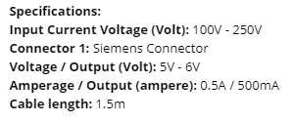
ч | BL214 | к | 98.7 | 4.15 | новый
ч | BL203 | к | 95.9 | 3.89 | старый

Напруга | 3.7 | 4.2 | V
Ємність | 1.5 |  | Ah

Скріни
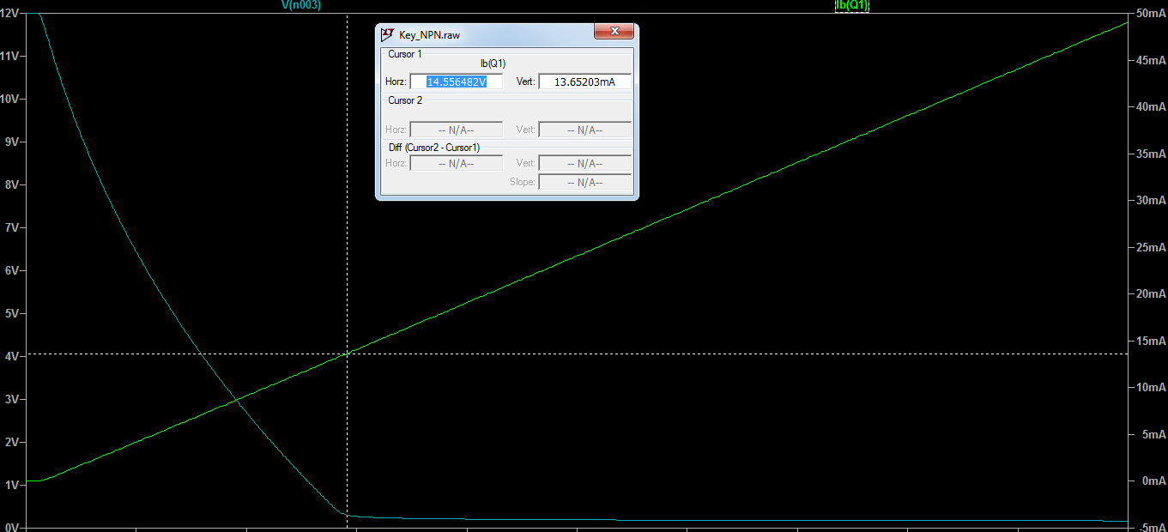

Iб(нас) | 0.013652

